상품제안서
모포담요, 병원용담요, 대형 병실용담요, 병원담요 요양원 | 상품코드: F27995

 |  |  |  |  |  |  | 02-412-0044 | www.easy1.co.kr
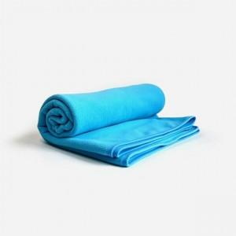

【상세/제작정보】

【인쇄/포장옵션】 | / 포장불가능

【공급단가】 | 수량 | 20~ | 50~ | 100~ | 300~ | 500~
*VAT별도 | 단가 | 21,960원 | 21,590원 | 21,040원 | 20,670원 | 20,130원

【상품 URL】 | https://dev.easy1.co.kr:443/src/goods_detail.php?gdno=27995

